源数据路径
序号 | 表 | 步骤
1 | product_list | 1， | 店铺后台-》数据分析-》商品数据分析 店铺： 美国TK-艾斯特尼-美区跨境1店 美国TK-艾斯特尼-美区跨境2店 美国TK-艾斯特尼-美区跨境3店 美国TK-艾斯特尼-英国直邮店:GB | 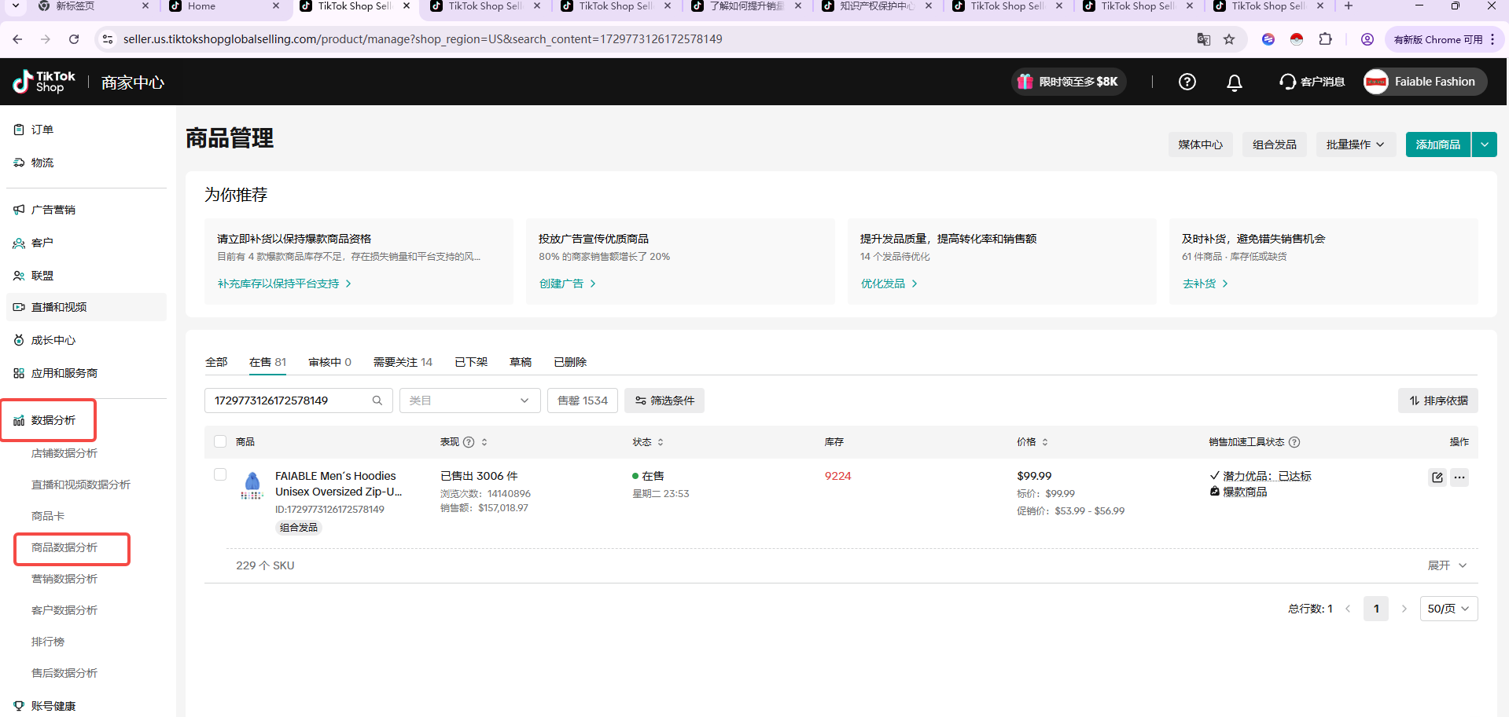
 |  | 2， | 商品数据分析-》在售-》筛选日期（最新日期）-》导出product_list表 | 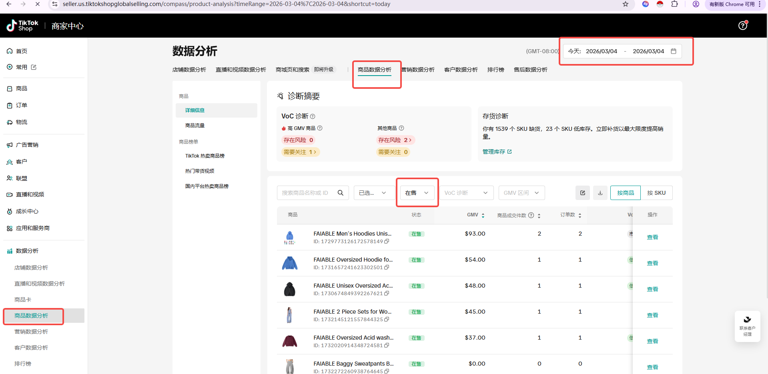
2 | Product campaign data | 1， | 店铺后台-》广告营销-》店铺广告 店铺： 美国TK-艾斯特尼-美区跨境1店 美国TK-艾斯特尼-美区跨境3店 美国TK-艾斯特尼-英国直邮店:GB 时间：最新时间 | 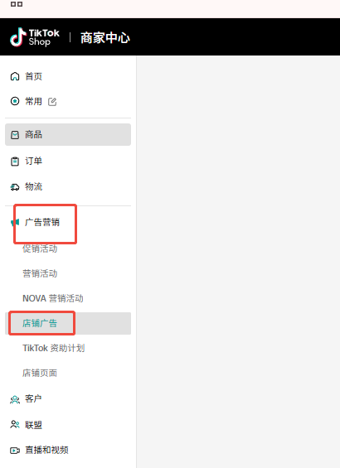
 |  | 2， | 筛选前一天日期-》导出-》实时推广系列数据导出-》导出Product campaign data表 时间：最新时间的前一天 | 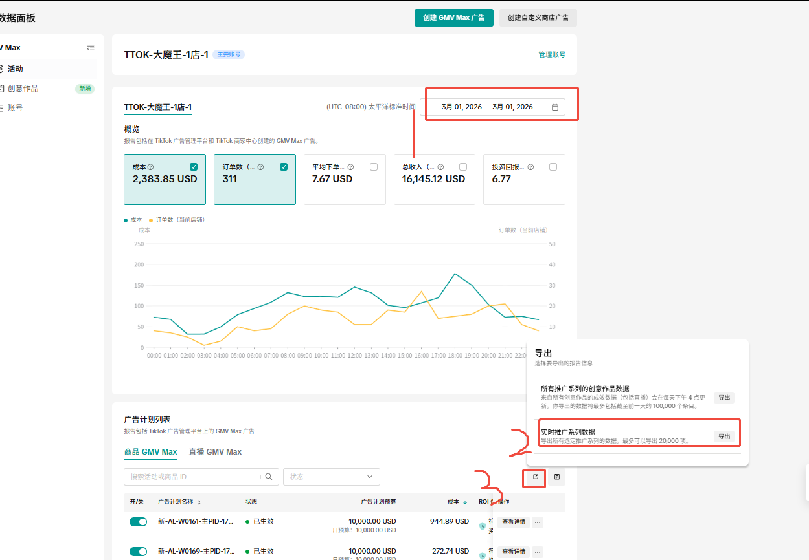
3 | Video Performance List | 1， | 积加-》数据分析-》直播和视频数据分析-》视频-详细信息-》筛选最新的时间 时间：最新时间 店铺： 美国TK-艾斯特尼-美区跨境1店 美国TK-艾斯特尼-美区跨境2店 美国TK-艾斯特尼-美区跨境3店 美国TK-艾斯特尼-英国直邮店:GB | 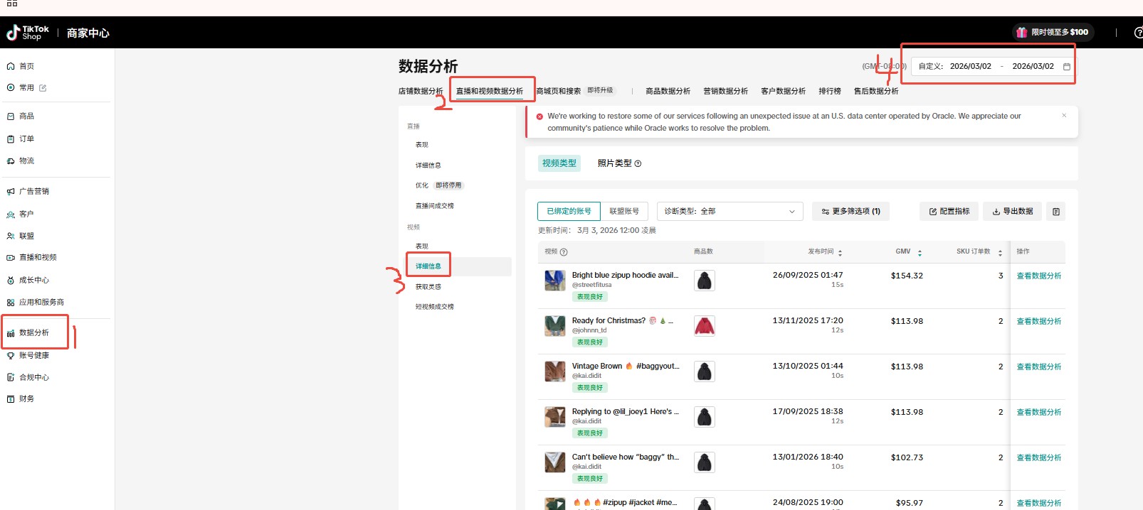
 |  | 2， | 导出数据-》等下数据加载出以后下载-》导出Video Performance List表 | 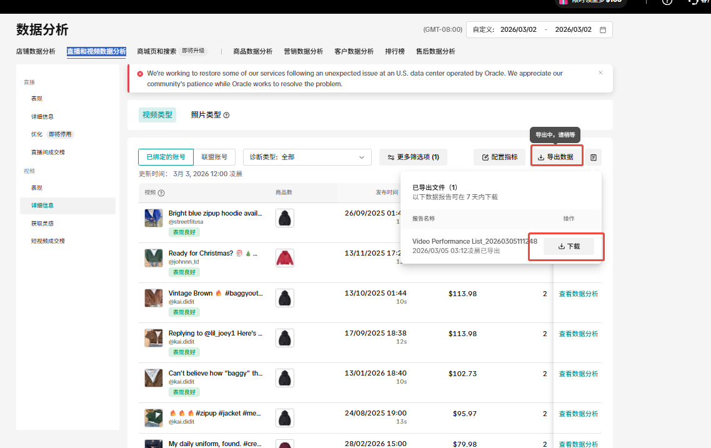
4 | 全渠道商品表 | 1， | 积加-》销售-》商品管理-》全渠道商品-》筛选店铺-》筛选在售 店铺： 美国TK-艾斯特尼-美区跨境1店 美国TK-艾斯特尼-美区跨境2店 美国TK-艾斯特尼-美区跨境3店 美国TK-艾斯特尼-英国直邮店:GB | 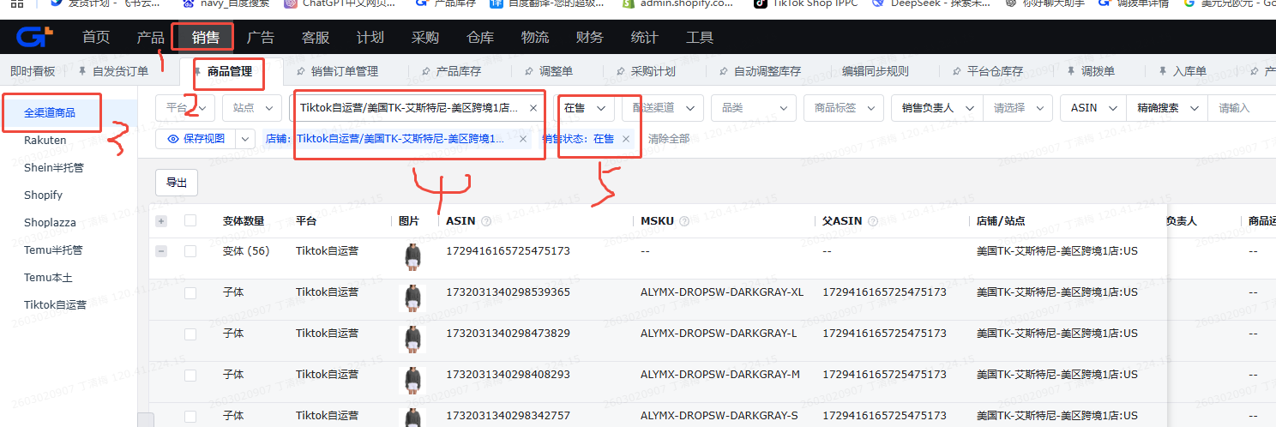
 |  | 2， | 导出-》根据所选字段导出-》导出全渠道商品表 | 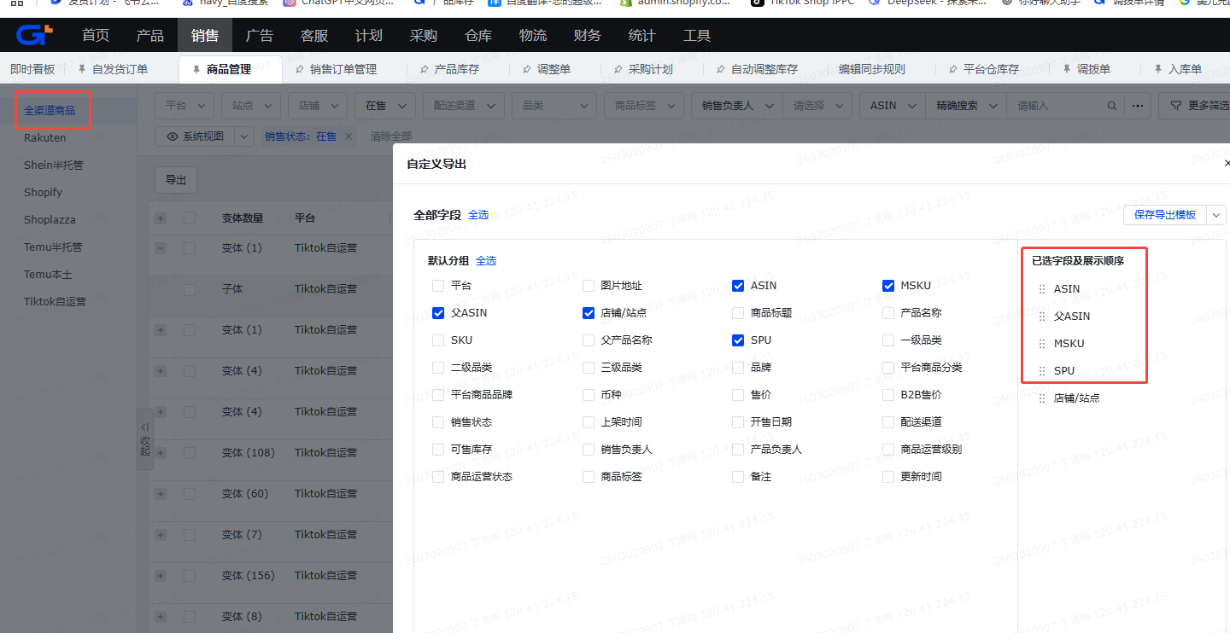
5 | 全部笔订单 | 1， | 店铺后台-》订单-》管理订单-》全部-》订单付款时间-》最新日期 店铺： 美国TK-艾斯特尼-美区跨境1店 美国TK-艾斯特尼-美区跨境2店 美国TK-艾斯特尼-美区跨境3店 美国TK-艾斯特尼-英国直邮店:GB 时间：最新的前一天 | 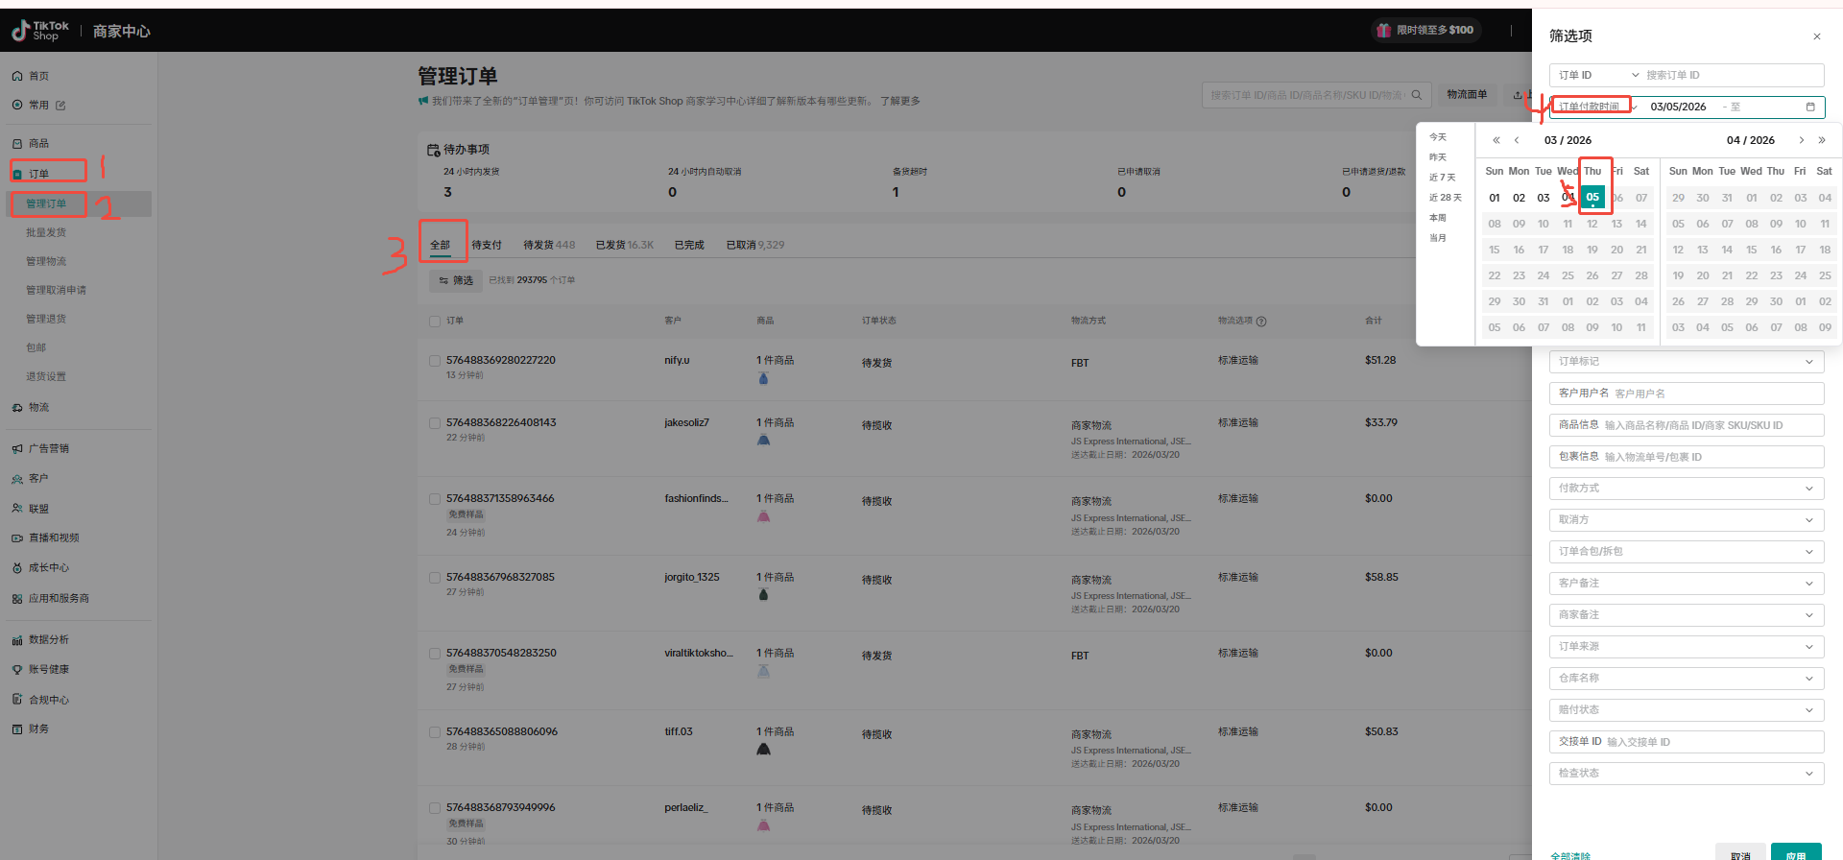
 |  | 2， | 导出-》选Excel表-》导出 等生产表格-》下载全部笔订单表 | 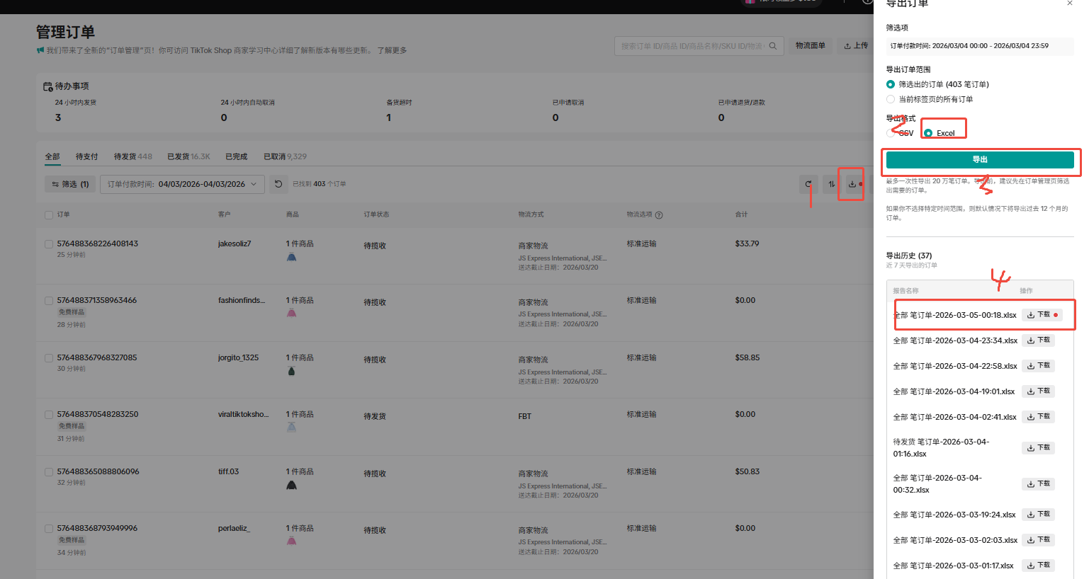

映射表
条件/需求公式(没有为空) | 关联字段 | 源数据表 | 源字段名称 | 在源字段第几列 | 最终数据表 | 目标字段 | 备注
提取表格右上角的日期 |  | product_list | 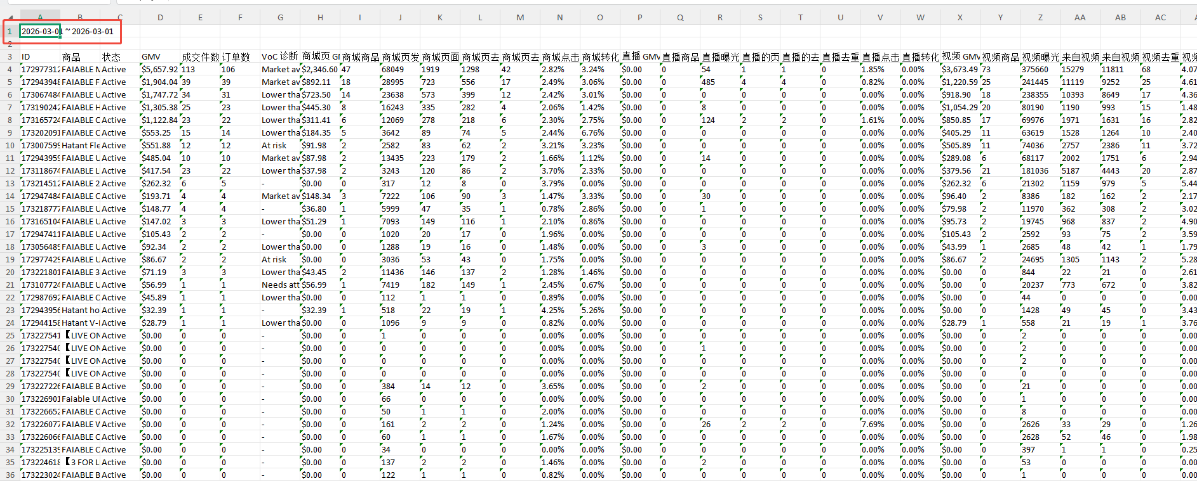 |  | 1店PID维度的数据监测工具表-7天数据-》数据看板 | 日期
 |  | product_list | ID |  | 1店PID维度的数据监测工具表-7天数据-》数据看板 | PID
 | 全渠道商品表-》父ASIN | 全渠道商品表 | SPU |  | 1店PID维度的数据监测工具表-7天数据-》数据看板 | 主推SPU
 | 1店PID维度的数据监测工具表-7天数据-》产品阶段-》SPU | 1店PID维度的数据监测工具表-7天数据-》产品阶段 | 商品层级 |  | 1店PID维度的数据监测工具表-7天数据-》数据看板 | 产品阶段
 | PID | 1店PID维度的数据监测工具表-7天数据-》GMV计算 | 客单价（实付总价/单量） |  | 1店PID维度的数据监测工具表-7天数据-》数据看板 | 客单价
 | PID | 1店PID维度的数据监测工具表-7天数据-》GMV计算 | 每单补贴 |  | 1店PID维度的数据监测工具表-7天数据-》数据看板 | 平均补贴/单
 | PID | 1店PID维度的数据监测工具表-7天数据-》GMV计算 | 总GMV |  | 1店PID维度的数据监测工具表-7天数据-》数据看板 | 财务GMV
 | product_list-》ID | product_list | GMV | 4 | 1店PID维度的数据监测工具表-7天数据-》数据看板 | 商品交易总额4
 | product_list-》ID | product_list | 成交件数 | 5 | 1店PID维度的数据监测工具表-7天数据-》数据看板 | 成交件数5
 | product_list-》ID | product_list | 订单数 | 6 | 1店PID维度的数据监测工具表-7天数据-》数据看板 | 订单数6
 | product_list-》ID | product_list | 商品卡 GMV | 32 | 1店PID维度的数据监测工具表-7天数据-》数据看板 | 商品卡GMV31
 | product_list-》ID | product_list | 直播 GMV | 16 | 1店PID维度的数据监测工具表-7天数据-》数据看板 | 直播GMV15
 | product_list-》ID | product_list | 视频 GMV | 24 | 1店PID维度的数据监测工具表-7天数据-》数据看板 | 短视频GMV23
商品卡GMV占比=商品卡 GMV/（商品卡 GMV+直播 GMV+视频 GMV）,取小数点两位数的百分比 |  |  |  |  | 1店PID维度的数据监测工具表-7天数据-》数据看板 | 商品卡GMV占比
直播GMV占比=直播 GMV/（商品卡 GMV+直播 GMV+视频 GMV）,取小数点两位数的百分比 |  |  |  |  | 1店PID维度的数据监测工具表-7天数据-》数据看板 | 直播GMV占比
短视频GMV占比=视频 GMV/（商品卡 GMV+直播 GMV+视频 GMV）,取小数点两位数的百分比 |  |  |  |  | 1店PID维度的数据监测工具表-7天数据-》数据看板 | 短视频GMV占比
 | product_list-》ID | product_list | 商品卡 GMV | 32 | 1店PID维度的数据监测工具表-7天数据-》数据看板 | 商品卡商品交易总额33
 | product_list-》ID | product_list | 商品卡片商品成交件数 | 33 | 1店PID维度的数据监测工具表-7天数据-》数据看板 | 商品卡成交件数32
客单价=商品卡 GMV/商品卡片商品成交件数,取小数点两位数 |  |  |  |  | 1店PID维度的数据监测工具表-7天数据-》数据看板 | 客单价
 | product_list-》ID | product_list | 商品卡曝光次数 | 34 | 1店PID维度的数据监测工具表-7天数据-》数据看板 | 曝光33
 | product_list-》ID | product_list | 商品卡的页面浏览次数 | 35 | 1店PID维度的数据监测工具表-7天数据-》数据看板 | 商品卡片的页面浏览次数36
 | product_list-》ID | product_list | 商品卡的去重页面浏览次数 | 36 | 1店PID维度的数据监测工具表-7天数据-》数据看板 | 去重浏览35
 | product_list-》ID | product_list | 商品卡去重客户数 | 37 | 1店PID维度的数据监测工具表-7天数据-》数据看板 | 去重客户36
 | product_list-》ID | product_list | 商品卡点击率 | 38 | 1店PID维度的数据监测工具表-7天数据-》数据看板 | 商品卡点击37
 | product_list-》ID | product_list | 商品卡转化率 | 39 | 1店PID维度的数据监测工具表-7天数据-》数据看板 | 商品卡转化38
 | product_list-》ID | product_list | 直播 GMV | 16 | 1店PID维度的数据监测工具表-7天数据-》数据看板 | 直播商品交易总额17
 | product_list-》ID | product_list | 直播商品成交件数 | 17 | 1店PID维度的数据监测工具表-7天数据-》数据看板 | 直播成交件数16
直播成交客单=直播 GMV/直播商品成交件数,取小数点两位数 |  |  |  |  | 1店PID维度的数据监测工具表-7天数据-》数据看板 | 直播成交客单=直播GMVH列/U列
 | product_list-》ID | product_list | 直播曝光次数 | 18 | 1店PID维度的数据监测工具表-7天数据-》数据看板 | 曝光次数19
 | product_list-》ID | product_list | 直播的页面浏览次数 | 19 | 1店PID维度的数据监测工具表-7天数据-》数据看板 | 来自视频的页面浏览次数
 | product_list-》ID | product_list | 直播的去重页面浏览次数 | 20 | 1店PID维度的数据监测工具表-7天数据-》数据看板 | 直播的去重页面浏览次数21
 | product_list-》ID | product_list | 直播去重商品客户数 | 21 | 1店PID维度的数据监测工具表-7天数据-》数据看板 | 去重商品客户数22
 | product_list-》ID | product_list | 直播点击率 | 22 | 1店PID维度的数据监测工具表-7天数据-》数据看板 | 直播点击率21
 | product_list-》ID | product_list | 直播转化率 | 23 | 1店PID维度的数据监测工具表-7天数据-》数据看板 | 直播转化率22
 | product_list-》ID | product_list | 视频 GMV | 24 | 1店PID维度的数据监测工具表-7天数据-》数据看板 | 商品卡短视频商品交易总额25
 | product_list-》ID | product_list | 视频商品成交件数 | 25 | 1店PID维度的数据监测工具表-7天数据-》数据看板 | 短视频成交件数24
客单价=视频 GMV/视频商品成交件数,取小数点两位数 |  |  |  |  | 1店PID维度的数据监测工具表-7天数据-》数据看板 | 客单价
 | product_list-》ID | product_list | 视频曝光次数 | 26 | 1店PID维度的数据监测工具表-7天数据-》数据看板 | 视频曝光次数25
 | product_list-》ID | product_list | 来自视频的页面浏览次数 | 27 | 1店PID维度的数据监测工具表-7天数据-》数据看板 | 来自视频的页面浏览次数28
 | product_list-》ID | product_list | 来自视频的去重页面浏览次数 | 28 | 1店PID维度的数据监测工具表-7天数据-》数据看板 | 来自视频的去重页面浏览次数27
 | product_list-》ID | product_list | 视频去重商品客户数 | 29 | 1店PID维度的数据监测工具表-7天数据-》数据看板 | 视频去重商品客户数28
 | product_list-》ID | product_list | 视频点击率 | 30 | 1店PID维度的数据监测工具表-7天数据-》数据看板 | 视频点击率29
 | product_list-》ID | product_list | 视频转化率 | 31 | 1店PID维度的数据监测工具表-7天数据-》数据看板 | 视频转化率30
根据PID，筛选"商务还是剪辑"为商务的计数量 | 商品=全渠道商品的商品标题 | Product campaign data | 商品 |  | 1店PID维度的数据监测工具表-7天数据-》数据看板 | 商务挂车量
根据PID，筛选"商务还是剪辑"为剪辑的计数量 | 商品=全渠道商品的商品标题 | Product campaign data | 商品 |  | 1店PID维度的数据监测工具表-7天数据-》数据看板 | 剪辑挂车量
合计挂车量=商务挂车量+剪辑挂车量 |  |  |  |  | 1店PID维度的数据监测工具表-7天数据-》数据看板 | 合计挂车量
根据PID，筛选"投放类型"为GMVMAX的计数量 | PID=提取Product campaign data表的广告计划名称的以"-"分隔的最后一个 | Product campaign data | 成本 |  | 1店PID维度的数据监测工具表-7天数据-》数据看板 | GMVMAX消耗
 | PID=提取Product campaign data表的广告计划名称的以"-"分隔的最后一个 | Product campaign data | SKU 订单数 |  | 1店PID维度的数据监测工具表-7天数据-》数据看板 | 广告订单数
 | PID=提取Product campaign data表的广告计划名称的以"-"分隔的最后一个 | Product campaign data | 总收入 |  | 1店PID维度的数据监测工具表-7天数据-》数据看板 | 广告GMV
总ACOAS=财务GMV/GMVMAX消耗 |  |  |  |  | 1店PID维度的数据监测工具表-7天数据-》数据看板 | 总ACOAS
提取Paid Time的日期 |  |  | Paid Time | 28 | 1店PID维度的数据监测工具表-7天数据-》GMV计算 | 日期
 | 全部笔订单-》Seller SKU | 全渠道商品表 | 父ASIN |  | 1店PID维度的数据监测工具表-7天数据-》GMV计算 | PID
SUMIFS(订单完整!$Q:$Q,订单完整!A:A,D2)-SUMIFS(订单完整!$Q:$Q,订单完整!A:A,D2,订单完整!$H:$H,"Cancel") 筛选"Cancelation/Return Type"不为Cancel，根据PID计算SKU Subtotal Before Discount的总和 | PID | 全部笔订单 | Cancelation/Return Type SKU Subtotal Before Discount | 4 13 | 1店PID维度的数据监测工具表-7天数据-》GMV计算 | 营业总额
SUMIFS(订单完整!$S:$S,订单完整!A:A,D2)-SUMIFS(订单完整!$S:$S,订单完整!A:A,D2,订单完整!$H:$H,"Cancel") 筛选"Cancelation/Return Type"不为Cancel，根据PID计算SKU Seller Discount的总和 | PID | 全部笔订单 | Cancelation/Return Type SKU Seller Discount | 4 15 | 1店PID维度的数据监测工具表-7天数据-》GMV计算 | 商家折扣
SUMIFS(订单完整!$V:$V,订单完整!$A:$A,D2)-SUMIFS(订单完整!$V:$V,订单完整!$A:$A,D2,订单完整!$H:$H,"Cancel")-(SUMIFS(订单完整!$W:$W,订单完整!$A:$A,D2)-SUMIFS(订单完整!$W:$W,订单完整!$A:$A,D2,订单完整!$H:$H,"Cancel")) 筛选"Cancelation/Return Type"不为Cancel，根据PID计算（Original Shipping Fee-Shipping Fee Seller Discount）的总和 | PID | 全部笔订单 | Cancelation/Return Type Original Shipping Fee Shipping Fee Seller Discount | 4 18 19 | 1店PID维度的数据监测工具表-7天数据-》GMV计算 | 运费
总GMV=营业总额-商家折扣+运费 |  |  |  |  | 1店PID维度的数据监测工具表-7天数据-》GMV计算 | 总GMV
筛选"Cancelation/Return Type"不为Cancel，"Order Amount"不为0，根据PID计算Quantity 的总和 | PID | 全部笔订单 | Cancelation/Return Type Quantity Order Amount | 4 10 25 | 1店PID维度的数据监测工具表-7天数据-》GMV计算 | 单量
SUMIFS(订单完整!$R:$R,订单完整!A:A,D2)-SUMIFS(订单完整!$R:$R,订单完整!A:A,D2,订单完整!$H:$H,"Cancel") 筛选"Cancelation/Return Type"不为Cancel，根据PID计算SKU Platform Discount的总和 | PID | 全部笔订单 | Cancelation/Return Type SKU Platform Discount | 4 14 | 1店PID维度的数据监测工具表-7天数据-》GMV计算 | 补贴
每单补贴=补贴/单量,取小数点两位数 | PID | 全部笔订单 | Cancelation/Return Type Original Shipping Fee Shipping Fee Seller Discount | 4 18 19 | 1店PID维度的数据监测工具表-7天数据-》GMV计算 | 每单补贴
店铺=导出的店铺，需要人工设置 |  |  |  |  | 1店PID维度的数据监测工具表-7天数据-》GMV计算 | 店铺
筛选"Cancelation/Return Type"不为Cancel，根据PID计算(Shipping Fee After Discount+SKU Subtotal After Discount)的总和 | PID | 全部笔订单 | Cancelation/Return Type SKU Subtotal After Discount Shipping Fee After Discount | 4 16 17 | 1店PID维度的数据监测工具表-7天数据-》GMV计算 | 实付总价（折扣价-补贴+运费）
客单价（实付总价/单量）=实付总价（折扣价-补贴+运费）/单量,取小数点两位数 |  |  |  |  | 1店PID维度的数据监测工具表-7天数据-》GMV计算 | 客单价（实付总价/单量）

新字段映射表
条件/需求公式(没有为空) | 关联字段 | 源数据表 | 源字段名称 | 在源字段第几列 | 最终数据表 | 目标字段 | 备注
提取表格右上角的日期 |  | product_list_ | 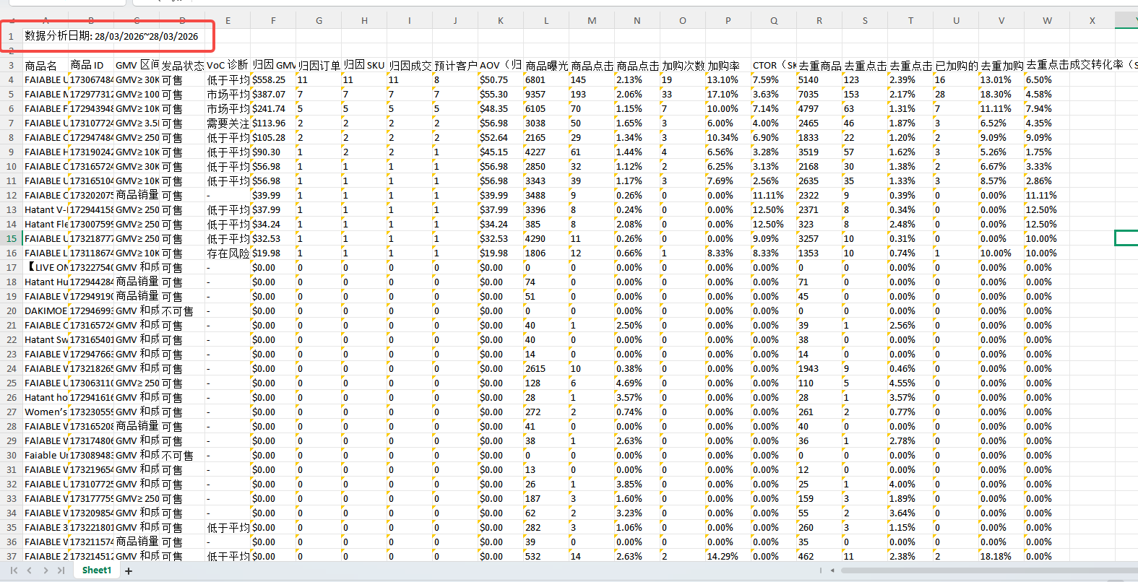 |  | 1店PID维度的数据监测工具表-7天数据-》数据看板 | 日期
 |  | product_list | ID |  | 1店PID维度的数据监测工具表-7天数据-》数据看板 | PID
 | 全渠道商品表-》父ASIN | 全渠道商品表 | SPU |  | 1店PID维度的数据监测工具表-7天数据-》数据看板 | 主推SPU
 | 1店PID维度的数据监测工具表-7天数据-》产品阶段-》SPU | 1店PID维度的数据监测工具表-7天数据-》产品阶段 | 商品层级 |  | 1店PID维度的数据监测工具表-7天数据-》数据看板 | 产品阶段
 | PID | 1店PID维度的数据监测工具表-7天数据-》GMV计算 | 客单价（实付总价/单量） |  | 1店PID维度的数据监测工具表-7天数据-》数据看板 | 客单价
 | PID | 1店PID维度的数据监测工具表-7天数据-》GMV计算 | 每单补贴 |  | 1店PID维度的数据监测工具表-7天数据-》数据看板 | 平均补贴/单
 | PID | 1店PID维度的数据监测工具表-7天数据-》GMV计算 | 总GMV |  | 1店PID维度的数据监测工具表-7天数据-》数据看板 | 财务GMV
 | product_list-》ID | product_list-全部 | GMV | F | 1店PID维度的数据监测工具表-7天数据-》数据看板 | 商品交易总额4
 | product_list-》ID | product_list-全部 | 成交件数 | O | 1店PID维度的数据监测工具表-7天数据-》数据看板 | 成交件数5
 | product_list-》ID | product_list-全部 | 订单数 | M | 1店PID维度的数据监测工具表-7天数据-》数据看板 | 订单数6
 | product_list-》ID | product_list-全部 | 商品卡 GMV | L | 1店PID维度的数据监测工具表-7天数据-》数据看板 | 商品卡GMV31
 | product_list-》ID | product_list-全部 | 直播 GMV | G+J | 1店PID维度的数据监测工具表-7天数据-》数据看板 | 直播GMV
商家直播+商家视频+联盟视频（达人视频+达人直播）+商家商品卡 | product_list-》ID | product_list-全部 | 视频 GMV | H+I | 1店PID维度的数据监测工具表-7天数据-》数据看板 | 短视频GMV23
商品卡GMV占比=商品卡 GMV/（商家直播GMV+商家视频GMV+联盟视频GMV+商家商品卡GMV）,取小数点两位数的百分比 |  |  |  |  | 1店PID维度的数据监测工具表-7天数据-》数据看板 | 商品卡GMV占比
直播GMV占比=(商家直播 GMV+达人直播GMV)/（商家直播GMV+商家视频GMV+联盟视频GMV+商家商品卡GMV）,取小数点两位数的百分比 |  |  |  |  | 1店PID维度的数据监测工具表-7天数据-》数据看板 | 直播GMV占比
短视频GMV占比=（商家视频+达人视频 GMV）/（商家直播GMV+商家视频GMV+联盟视频GMV+商家商品卡GMV）,取小数点两位数的百分比 |  |  |  |  | 1店PID维度的数据监测工具表-7天数据-》数据看板 | 短视频GMV占比
 | product_list-》ID | product_list_商家商品卡 | 商品卡 GMV | F | 1店PID维度的数据监测工具表-7天数据-》数据看板 | 商品卡商品交易总额33
 | product_list-》ID | product_list_商家商品卡 | 商品卡片商品成交件数 | I | 1店PID维度的数据监测工具表-7天数据-》数据看板 | 商品卡成交件数32
客单价=商品卡 GMV/商品卡片商品成交件数,取小数点两位数 |  |  |  |  | 1店PID维度的数据监测工具表-7天数据-》数据看板 | 客单价
 | product_list-》ID | product_list_商家商品卡 | 商品卡曝光次数 | L | 1店PID维度的数据监测工具表-7天数据-》数据看板 | 曝光33
 | product_list-》ID | product_list_商家商品卡 | 商品卡的页面浏览次数 | 字段不要 | 1店PID维度的数据监测工具表-7天数据-》数据看板 | 商品卡片的页面浏览次数36
 | product_list-》ID | product_list_商家商品卡 | 商品卡的去重页面浏览次数 | 字段不要 | 1店PID维度的数据监测工具表-7天数据-》数据看板 | 去重浏览35
 | product_list-》ID | product_list_商家商品卡 | 商品卡去重客户数 | 字段不要 | 1店PID维度的数据监测工具表-7天数据-》数据看板 | 去重客户36
 | product_list-》ID | product_list_商家商品卡 | 商品卡点击率 | N | 1店PID维度的数据监测工具表-7天数据-》数据看板 | 商品卡点击37
 | product_list-》ID | product_list_商家商品卡 | 商品卡转化率 | W | 1店PID维度的数据监测工具表-7天数据-》数据看板 | 商品卡转化38
 |  |  |  |  | 1店PID维度的数据监测工具表-7天数据-》数据看板
 | product_list-》ID | product_list_联盟 + product_list_商家直播 | 直播总GMV | product_list_联盟视频（G列）+product_list_商家直播（F列 | 1店PID维度的数据监测工具表-7天数据-》数据看板
 | product_list-》ID | product_list_联盟 + product_list_商家直播 | 直播总曝光次数 | product_list_联盟视频（AC列）+product_list_商家直播（M列) | 1店PID维度的数据监测工具表-7天数据-》数据看板
(达人直播点击率+商家直播点击率)/2 取小数点两位数 | product_list-》ID | product_list_联盟 + product_list_商家直播 | 直播总点击率 | product_list_联盟视频（AQ列）+product_list_商家直播（O列) | 1店PID维度的数据监测工具表-7天数据-》数据看板
(达人直播转化率+商家直播转化率)/2 取小数点两位数 | product_list-》ID | product_list_联盟 + product_list_商家直播 | 直播总转化率 | product_list_联盟视频（AZ）+product_list_商家直播（X列) | 1店PID维度的数据监测工具表-7天数据-》数据看板

 | product_list-》ID | product_list_商家直播 | 商家直播 GMV | F | 1店PID维度的数据监测工具表-7天数据-》数据看板 | 直播商品交易总额17
 | product_list-》ID | product_list_商家直播 | 商家直播商品成交件数 | I | 1店PID维度的数据监测工具表-7天数据-》数据看板 | 直播成交件数16
直播成交客单=直播 GMV/直播商品成交件数,取小数点两位数 |  |  |  |  | 1店PID维度的数据监测工具表-7天数据-》数据看板 | 直播成交客单=直播GMVH列/U列
 | product_list-》ID | product_list_商家直播 | 商家直播曝光次数 | M | 1店PID维度的数据监测工具表-7天数据-》数据看板 | 曝光次数19
 | product_list-》ID | product_list_商家直播 | 商家直播的页面浏览次数 | 字段不要 | 1店PID维度的数据监测工具表-7天数据-》数据看板 | 来自视频的页面浏览次数
 | product_list-》ID | product_list_商家直播 | 商家直播的去重页面浏览次数 | 字段不要 | 1店PID维度的数据监测工具表-7天数据-》数据看板 | 直播的去重页面浏览次数21
 | product_list-》ID | product_list_商家直播 | 商家直播去重商品客户数 | 字段不要 | 1店PID维度的数据监测工具表-7天数据-》数据看板 | 去重商品客户数22
 | product_list-》ID | product_list_商家直播 | 商家直播点击率 | O | 1店PID维度的数据监测工具表-7天数据-》数据看板 | 直播点击率21
 | product_list-》ID | product_list_商家直播 | 商家直播转化率 | X | 1店PID维度的数据监测工具表-7天数据-》数据看板 | 直播转化率22
 | product_list-》ID | product_list_联盟 | 达人直播 GMV | G | 1店PID维度的数据监测工具表-7天数据-》数据看板 | 直播商品交易总额17
 |  | product_list_联盟 | 达人直播曝光次数 | AC | 1店PID维度的数据监测工具表-7天数据-》数据看板
 |  | product_list_联盟 | 达人直播点击率 | AE | 1店PID维度的数据监测工具表-7天数据-》数据看板
 |  | product_list_联盟 | 达人直播转化率 | AN | 1店PID维度的数据监测工具表-7天数据-》数据看板

 |  | product_list_联盟 + product_list_商家视频 | 视频总GMV | H | 1店PID维度的数据监测工具表-7天数据-》数据看板
 |  | product_list_联盟 + product_list_商家视频 | 视频总曝光次数 | Q | 1店PID维度的数据监测工具表-7天数据-》数据看板
(达人视频点击率+商家视频点击率)/2 取小数点两位数 |  | product_list_联盟 + product_list_商家视频 | 视频总点击率 | S | 1店PID维度的数据监测工具表-7天数据-》数据看板
(达人视频转化率+商家视频转化率)/2 取小数点两位数 |  | product_list_联盟 + product_list_商家视频 | 视频总转化率 | AB | 1店PID维度的数据监测工具表-7天数据-》数据看板
 | product_list-》ID | product_list_商家视频 | 商家视频 GMV | F | 1店PID维度的数据监测工具表-7天数据-》数据看板 | 商品卡短视频商品交易总额25
 | product_list-》ID | product_list_商家视频 | 商家视频商品成交件数 | I | 1店PID维度的数据监测工具表-7天数据-》数据看板 | 短视频成交件数24
客单价=视频 GMV/视频商品成交件数,取小数点两位数 |  |  |  |  | 1店PID维度的数据监测工具表-7天数据-》数据看板 | 客单价
 | product_list-》ID | product_list_商家视频 | 商家视频曝光次数 | M | 1店PID维度的数据监测工具表-7天数据-》数据看板 | 视频曝光次数25
 | product_list-》ID | product_list_商家视频 | 来自视频的页面浏览次数 | 字段不要 | 1店PID维度的数据监测工具表-7天数据-》数据看板 | 来自视频的页面浏览次数28
 | product_list-》ID | product_list_商家视频 | 来自视频的去重页面浏览次数 | 字段不要 | 1店PID维度的数据监测工具表-7天数据-》数据看板 | 来自视频的去重页面浏览次数27
 | product_list-》ID | product_list_商家视频 | 视频去重商品客户数 | 字段不要 | 1店PID维度的数据监测工具表-7天数据-》数据看板 | 视频去重商品客户数28
 | product_list-》ID | product_list_商家视频 | 商家视频点击率 | O | 1店PID维度的数据监测工具表-7天数据-》数据看板 | 视频点击率29
 | product_list-》ID | product_list_商家视频 | 商家视频转化率 | X | 1店PID维度的数据监测工具表-7天数据-》数据看板 | 视频转化率30
 |  | product_list_联盟 | 达人视频 GMV | H | 1店PID维度的数据监测工具表-7天数据-》数据看板
 |  | product_list_联盟 | 达人视频曝光次数 | Q | 1店PID维度的数据监测工具表-7天数据-》数据看板
 |  | product_list_联盟 | 达人视频点击率 | S | 1店PID维度的数据监测工具表-7天数据-》数据看板
 |  | product_list_联盟 | 达人视频转化率 | AB | 1店PID维度的数据监测工具表-7天数据-》数据看板

根据PID，筛选"商务还是剪辑"为商务的计数量 | 商品=全渠道商品的商品标题 | Product campaign data | 商品 |  | 1店PID维度的数据监测工具表-7天数据-》数据看板 | 商务挂车量
根据PID，筛选"商务还是剪辑"为剪辑的计数量 | 商品=全渠道商品的商品标题 | Product campaign data | 商品 |  | 1店PID维度的数据监测工具表-7天数据-》数据看板 | 剪辑挂车量
合计挂车量=商务挂车量+剪辑挂车量 |  |  |  |  | 1店PID维度的数据监测工具表-7天数据-》数据看板 | 合计挂车量
根据PID，筛选"投放类型"为GMVMAX的计数量 | PID=提取Product campaign data表的广告计划名称的以"-"分隔的最后一个 | Product campaign data | 成本 |  | 1店PID维度的数据监测工具表-7天数据-》数据看板 | GMVMAX消耗
 | PID=提取Product campaign data表的广告计划名称的以"-"分隔的最后一个 | Product campaign data | SKU 订单数 |  | 1店PID维度的数据监测工具表-7天数据-》数据看板 | 广告订单数
 | PID=提取Product campaign data表的广告计划名称的以"-"分隔的最后一个 | Product campaign data | 总收入 |  | 1店PID维度的数据监测工具表-7天数据-》数据看板 | 广告GMV
总ACOAS=财务GMV/GMVMAX消耗 |  |  |  |  | 1店PID维度的数据监测工具表-7天数据-》数据看板 | 总ACOAS
提取Paid Time的日期 |  |  | Paid Time | 28 | 1店PID维度的数据监测工具表-7天数据-》GMV计算 | 日期
 | 全部笔订单-》Seller SKU | 全渠道商品表 | 父ASIN |  | 1店PID维度的数据监测工具表-7天数据-》GMV计算 | PID
SUMIFS(订单完整!$Q:$Q,订单完整!A:A,D2)-SUMIFS(订单完整!$Q:$Q,订单完整!A:A,D2,订单完整!$H:$H,"Cancel") 筛选"Cancelation/Return Type"不为Cancel，根据PID计算SKU Subtotal Before Discount的总和 | PID | 全部笔订单 | Cancelation/Return Type SKU Subtotal Before Discount | 4 13 | 1店PID维度的数据监测工具表-7天数据-》GMV计算 | 营业总额
SUMIFS(订单完整!$S:$S,订单完整!A:A,D2)-SUMIFS(订单完整!$S:$S,订单完整!A:A,D2,订单完整!$H:$H,"Cancel") 筛选"Cancelation/Return Type"不为Cancel，根据PID计算SKU Seller Discount的总和 | PID | 全部笔订单 | Cancelation/Return Type SKU Seller Discount | 4 15 | 1店PID维度的数据监测工具表-7天数据-》GMV计算 | 商家折扣
SUMIFS(订单完整!$V:$V,订单完整!$A:$A,D2)-SUMIFS(订单完整!$V:$V,订单完整!$A:$A,D2,订单完整!$H:$H,"Cancel")-(SUMIFS(订单完整!$W:$W,订单完整!$A:$A,D2)-SUMIFS(订单完整!$W:$W,订单完整!$A:$A,D2,订单完整!$H:$H,"Cancel")) 筛选"Cancelation/Return Type"不为Cancel，根据PID计算（Original Shipping Fee-Shipping Fee Seller Discount）的总和 | PID | 全部笔订单 | Cancelation/Return Type Original Shipping Fee Shipping Fee Seller Discount | 4 18 19 | 1店PID维度的数据监测工具表-7天数据-》GMV计算 | 运费
总GMV=营业总额-商家折扣+运费 |  |  |  |  | 1店PID维度的数据监测工具表-7天数据-》GMV计算 | 总GMV
筛选"Cancelation/Return Type"不为Cancel，"Order Amount"不为0，根据PID计算Quantity 的总和 | PID | 全部笔订单 | Cancelation/Return Type Quantity Order Amount | 4 10 25 | 1店PID维度的数据监测工具表-7天数据-》GMV计算 | 单量
SUMIFS(订单完整!$R:$R,订单完整!A:A,D2)-SUMIFS(订单完整!$R:$R,订单完整!A:A,D2,订单完整!$H:$H,"Cancel") 筛选"Cancelation/Return Type"不为Cancel，根据PID计算SKU Platform Discount的总和 | PID | 全部笔订单 | Cancelation/Return Type SKU Platform Discount | 4 14 | 1店PID维度的数据监测工具表-7天数据-》GMV计算 | 补贴
每单补贴=补贴/单量,取小数点两位数 | PID | 全部笔订单 | Cancelation/Return Type Original Shipping Fee Shipping Fee Seller Discount | 4 18 19 | 1店PID维度的数据监测工具表-7天数据-》GMV计算 | 每单补贴
店铺=导出的店铺，需要人工设置 |  |  |  |  | 1店PID维度的数据监测工具表-7天数据-》GMV计算 | 店铺
筛选"Cancelation/Return Type"不为Cancel，根据PID计算(Shipping Fee After Discount+SKU Subtotal After Discount)的总和 | PID | 全部笔订单 | Cancelation/Return Type SKU Subtotal After Discount Shipping Fee After Discount | 4 16 17 | 1店PID维度的数据监测工具表-7天数据-》GMV计算 | 实付总价（折扣价-补贴+运费）
客单价（实付总价/单量）=实付总价（折扣价-补贴+运费）/单量,取小数点两位数 |  |  |  |  | 1店PID维度的数据监测工具表-7天数据-》GMV计算 | 客单价（实付总价/单量）

